Hoja1
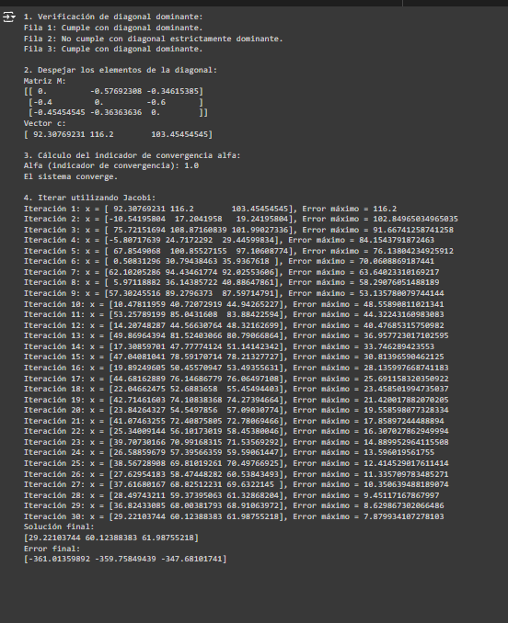

matriz a |  |  |  | b
52 | 30 | 18 |  | 4800
20 | 50 | 30 |  | 5810
25 | 20 | 55 |  | 5690

1. verificar si la matriz tiene diagonal predominante

aii > sumatoria de los aij

abs(52) > abs(30) + abs(18) |  |  | TRUE
abs(50) > abs(20) + abs(30) |  |  | FALSE | (No estrictamente dominante, pero aceptable)
abs(55) > abs(25) + abs(20) |  |  | TRUE

2.
despejar los elementos de la diagonal |  |  | x= M x + c
 |  | M |  | c
x1 | 0 | -0.57692307692 | -0.34615384615 | 92.307692308
x2 | -0.4 | 0 | -0.6 | 116.2
x3 | -0.45454545455 | -0.36363636364 | 0 | 103.45454545

3. | encontrar el alfa = indicador de convergencia

alfa1 | 0.92307692308
alfa 2 | 1 |  | si alfa <= 1 el sistema converge
alfa 3 | 0.81818181818 |  | si alfa > 1 converge o lentamente o no converge
maximo | 1
4. iterar
 | 0 | 1 | 2 | 3 | 4 | 5 | 6 | 7 | 8 | 9 | 10 | 11 | 12 | 13 | 14 | 15 | 16
x1 | 0 | 92.307692308 | -10.541958042 | 75.721516945 | -5.80717639 | 67.854906804 | 0.50831296314 | 62.102052858 | 5.971188824 | 57.302455159 | 10.478119589 | 53.257891988 | 14.207482868 | 49.869643941 | 17.308597011 | 47.040810409 | 19.892496055
x2 | 0 | 116.2 | 17.204195804 | 108.87160839 | 24.717229204 | 100.85527155 | 30.794384635 | 94.434617737 | 36.143857222 | 89.279637301 | 40.720729191 | 85.043160801 | 44.566307644 | 81.524030661 | 47.777741237 | 78.591707142 | 50.455709473
x3 | 0 | 103.45454545 | 19.241958042 | 101.99027336 | 29.445998337 | 97.106087739 | 35.936761797 | 92.025536059 | 40.886478615 | 87.597147908 | 44.942652273 | 83.884225936 | 48.321626987 | 80.790668644 | 51.141423423 | 78.213277272 | 53.493556308

error
e1 | 92.307692308 | 102.84965035 | 86.263474987 | 81.528693335 | 73.662083194 | 67.346593841 | 61.593739895
e2 | 116.2 | 98.995804196 | 91.667412587 | 84.154379187 | 76.138042349 | 70.060886919 | 63.640233102
e3 | 103.45454545 | 84.212587413 | 82.748315321 | 72.544275026 | 67.660089402 | 61.169325942 | 56.088774262
max ei | 116.2 | 102.84965035 | 91.667412587 | 84.154379187 | 76.138042349 | 70.060886919 | 63.640233102

tol= | 0.0005

 | el sistema no converge

